Graph 2
Graphique 2 : évolutions comparées des dépenses de protection de l'environnement et du PIB
En indice base 100 en 2000

En millions d'euros courants | 2000 | 2001 | 2002 | 2003 | 2004 | 2005 | 2006 | 2007 | 2008 | 2009 | 2010 | 2011 | 2012 | 2013 | 2014 | 2015 | 2016 | 2017 | 2018 | 2019 | 2020 | 2021
Protection de l'air extérieur** | 1,567 | 1,416 | 1,445 | 1,479 | 1,589 | 1,916 | 2,204 | 2,152 | 2,584 | 2,590 | 2,520 | 2,290 | 2,344 | 2,505 | 2,436 | 2,497 | 2,596 | 2,913 | 3,615 | 4,703 | 6,145 | 7,768 | 26.4%
Gestion des eaux usées | 8,887 | 9,361 | 9,887 | 10,054 | 10,180 | 10,943 | 11,491 | 11,908 | 12,346 | 12,351 | 12,394 | 12,603 | 12,615 | 12,900 | 12,600 | 12,566 | 12,635 | 13,313 | 13,412 | 13,775 | 13,135 | 14,069 | 7.1%
Gestion des déchets* | 9,042 | 9,425 | 10,069 | 10,382 | 10,749 | 11,997 | 13,072 | 13,998 | 13,741 | 13,253 | 13,807 | 14,522 | 15,011 | 15,438 | 15,871 | 15,767 | 16,198 | 16,556 | 17,639 | 18,571 | 18,399 | 19,636 | 6.7%
Protection et dépollution des sols et des eaux | 730 | 682 | 782 | 957 | 1,017 | 1,138 | 1,455 | 1,531 | 1,660 | 1,518 | 1,523 | 1,552 | 1,663 | 1,651 | 1,524 | 1,580 | 1,591 | 1,886 | 2,247 | 2,495 | 2,341 | 2,397 | 2.4%
Lutte contre le bruit et les vibrations | 1,286 | 1,402 | 1,308 | 1,314 | 1,296 | 1,631 | 1,601 | 1,882 | 2,312 | 2,093 | 1,956 | 1,981 | 2,059 | 1,992 | 1,952 | 1,926 | 1,958 | 2,041 | 2,060 | 2,136 | 2,011 | 2,354 | 17.1%
Protection de la biodiversité et des paysages | 1,474 | 1,522 | 1,492 | 1,549 | 1,648 | 1,742 | 1,822 | 1,861 | 2,071 | 2,146 | 2,284 | 2,380 | 2,500 | 2,591 | 2,521 | 2,546 | 2,615 | 2,649 | 2,858 | 2,953 | 2,873 | 3,276 | 14.0%
Gestion des déchets radioactifs | 544 | 549 | 560 | 585 | 635 | 666 | 710 | 676 | 664 | 681 | 729 | 714 | 680 | 642 | 653 | 638 | 636 | 632 | 677 | 711 | 667 | 725 | 8.7%
Recherche et développement pour l'environnement | 2,957 | 2,150 | 2,220 | 2,308 | 2,371 | 2,718 | 2,371 | 2,429 | 2,903 | 3,233 | 3,343 | 3,863 | 3,938 | 4,110 | 4,085 | 4,021 | 3,860 | 3,758 | 3,538 | 3,646 | 3,449 | 4,235 | 22.8%
Autres activités de protection de l'environnement | 1,856 | 2,270 | 2,599 | 2,626 | 2,706 | 2,839 | 2,849 | 3,450 | 3,840 | 3,804 | 4,824 | 4,870 | 4,766 | 4,856 | 4,784 | 4,638 | 4,606 | 4,602 | 4,816 | 4,977 | 4,908 | 5,496 | 12.0%
Dépense totale de protection de l'environnement (prix courants) | 28,344 | 28,776 | 30,362 | 31,254 | 32,192 | 35,589 | 37,575 | 39,886 | 42,120 | 41,669 | 43,380 | 44,774 | 45,575 | 46,683 | 46,425 | 46,178 | 46,695 | 48,351 | 50,862 | 53,966 | 53,928 | 59,957 | 11.2%
Dépense totale de protection de l'environnement (volume)* | 34,988 | 34,823 | 35,998 | 36,379 | 36,870 | 39,985 | 41,356 | 42,801 | 44,129 | 43,627 | 44,937 | 45,944 | 46,228 | 46,986 | 46,458 | 45,691 | 45,962 | 47,343 | 49,311 | 51,660 | 50,358 | 55,052
* Inflation calculée sur la base de la comparaison entre le PIB (base 2014) en prix courants et en volume (Prix chaîné année de base (non équilibré))

En millions d'euros courants | 2000 | 2001 | 2002 | 2003 | 2004 | 2005 | 2006 | 2007 | 2008 | 2009 | 2010 | 2011 | 2012 | 2013 | 2014 | 2015 | 2016 | 2017 | 2018 | 2019 | 2020 | 2021
PIB en prix courants | 1,477,413 | 1,536,948 | 1,586,519 | 1,629,363 | 1,702,780 | 1,764,682 | 1,845,503 | 1,938,742 | 1,990,778 | 1,934,889 | 1,993,768 | 2,056,852 | 2,087,299 | 2,115,678 | 2,148,264 | 2,196,889 | 2,232,556 | 2,295,696 | 2,361,804 | 2,436,091 | 2,308,986 | 2,499,377
PIB en volume | 1,823,744 | 1,859,922 | 1,881,042 | 1,896,526 | 1,950,193 | 1,982,629 | 2,031,190 | 2,080,441 | 2,085,745 | 2,025,815 | 2,065,307 | 2,110,593 | 2,117,202 | 2,129,404 | 2,149,765 | 2,173,690 | 2,197,502 | 2,247,856 | 2,289,780 | 2,331,980 | 2,156,138 | 2,294,890
Ratio PIB courant/PIB volume | 0.81 | 0.83 | 0.84 | 0.86 | 0.87 | 0.89 | 0.91 | 0.93 | 0.95 | 0.96 | 0.97 | 0.97 | 0.99 | 0.99 | 1.00 | 1.01 | 1.02 | 1.02 | 1.03 | 1.04 | 1.07 | 1.09

Indice 100 en 2000 | 2000 | 2001 | 2002 | 2003 | 2004 | 2005 | 2006 | 2007 | 2008 | 2009 | 2010 | 2011 | 2012 | 2013 | 2014 | 2015 | 2016 | 2017 | 2018 | 2019 | 2020 | 2021
Dépenses totales de protection de l'environnement (prix courants) | 100 | 101.5 | 107.1 | 110.3 | 113.6 | 125.6 | 132.6 | 140.7 | 148.6 | 147.0 | 153.1 | 158.0 | 160.8 | 164.7 | 163.8 | 162.9 | 164.7 | 170.6 | 179.4 | 190.4 | 190.3 | 211.5
Dépenses totales de protection de l'environnement (volume) | 100 | 99.5 | 102.9 | 104.0 | 105.4 | 114.3 | 118.2 | 122.3 | 126.1 | 124.7 | 128.4 | 131.3 | 132.1 | 134.3 | 132.8 | 130.6 | 131.4 | 135.3 | 140.9 | 147.6 | 143.9 | 157.3
PIB en prix courants | 100 | 104.0 | 107.4 | 110.3 | 115.3 | 119.4 | 124.9 | 131.2 | 134.7 | 131.0 | 134.9 | 139.2 | 141.3 | 143.2 | 145.4 | 148.7 | 151.1 | 155.4 | 159.9 | 164.9 | 156.3 | 169.2
PIB en volume | 100 | 102.0 | 103.1 | 104.0 | 106.9 | 108.7 | 111.4 | 114.1 | 114.4 | 111.1 | 113.2 | 115.7 | 116.1 | 116.8 | 117.9 | 119.2 | 120.5 | 123.3 | 125.6 | 127.9 | 118.2 | 125.8
Note : par rapport à l'édition précédente, les montants des dépenses de protection de l'environnement ont été révisés à la hausse sur la période 2000-2020, à la suite de plusieurs changements méthodologiques, notamment dans les domaines de la protection de l’air, de la biodiversité et des autres activités.
Champ : France.
Source : SDES, compte satellite de l'environnement, 2023 ; Insee, comptes nationaux, 2023. Traitements : SDES, 2023

Graph 3
Graphique 3 : financement des dépenses de protection de l'environnement par domaine et acteur économique en 2021
En milliards d'euros courants
 | Administrations publiques | Entreprises | Ménages | Reste du monde | Total
Gestion des déchets** | 5.3 | 7.6 | 6.7 | 0.0 | 19.6
Gestion des eaux usées | 4.9 | 2.7 | 6.4 | 0.0 | 14.1
Protection de l'air extérieur* | 2.0 | 4.2 | 1.6 | 0.0 | 7.8
Autres activités | 5.2 | 0.1 | 0.2 | 0.0 | 5.5
R&D pour l'environnement | 1.3 | 2.7 | 0.0 | 0.2 | 4.2
Protection de la biodiversité et des paysages | 2.0 | 0.6 | 0.4 | 0.2 | 3.3
Protection et dépollution des sols et des eaux | 0.6 | 1.5 | 0.0 | 0.4 | 2.4
Lutte contre le bruit et les vibrations | 0.1 | 0.4 | 1.9 | 0.0 | 2.4
Gestion des déchets radioactifs | 0.2 | 0.6 | 0.0 | 0.0 | 0.7
Total | 21.6 | 20.3 | 17.2 | 0.8 | 60.0
* hors maîtrise de l'énergie et production d'énergie à partir de sources renouvelables
** hors activités de récupération et transformation des déchets en matières premières de recyclage
Note : par rapport à l'édition précédente, les montants des dépenses de protection de l'environnement ont été révisés à la hausse sur la période 2000-2020, à la suite de plusieurs changements méthodologiques, notamment dans les domaines de la protection de l’air, de la biodiversité et des autres activités.
Champ : France.
Source : SDES, compte satellite de l'environnement, 2023

Graph 4
Graphique 4 : répartition des dépenses de protection de l'environnement par nature et par domaine en 2021
En milliards d'euros courants
 | Dépenses d'investissement | Dépenses courantes | Total
Gestion des déchets** | 2.3 | 17.4 | 19.6
Gestions des eaux usées | 5.2 | 8.8 | 14.1
Protection de l'air extérieur* | 3.9 | 3.8 | 7.8
Autres activités | 0.7 | 4.8 | 5.5
R&D pour l'environnement | 4.0 | 0.2 | 4.2
Protection de la biodiversité et des paysages | 0.9 | 2.4 | 3.3
Protection et dépollution des sols et des eaux | 1.9 | 0.5 | 2.4
Lutte contre le bruit et les vibrations | 1.5 | 0.9 | 2.4
Gestion des déchets radioactifs | 0.1 | 0.6 | 0.7
Total | 20.5 | 39.4 | 60.0
* hors maîtrise de l'énergie et production d'énergie à partir de sources renouvelables
** hors activités de récupération et transformation des déchets en matières premières de recyclage
Note : par rapport à l'édition précédente, les montants des dépenses de protection de l'environnement ont été révisés à la hausse sur la période 2000-2020, à la suite de plusieurs changements méthodologiques, notamment dans les domaines de la protection de l’air, de la biodiversité et des autres activités.
Champ : France.
Source : SDES, compte satellite de l'environnement, 2023

Graph 5
Graphique 5 : répartition des dépenses d'investissement de protection de l'environnement par domaine et évolution entre 2000 et 2021
En milliards d'euros courants
 | Montant en 2000 | 2001 | 2002 | 2003 | 2004 | 2005 | 2006 | 2007 | 2008 | 2009 | 2010 | 2011 | 2012 | 2013 | 2014 | 2015 | 2016 | 2017 | 2018 | 2019 | 2020 | 2021 | Évolution 2000-2021
Gestions des eaux usées | 3.8 | 4.1 | 4.4 | 4.6 | 4.6 | 4.8 | 5.3 | 5.6 | 5.5 | 5.4 | 5.2 | 5.1 | 5.0 | 5.0 | 4.7 | 4.4 | 4.5 | 4.8 | 4.9 | 5.1 | 4.5 | 5.2 | 1.4 | 16.1% | 0.72
R&D pour l'environnement | 2.8 | 2.1 | 2.1 | 2.2 | 2.3 | 2.6 | 2.3 | 2.3 | 2.8 | 3.1 | 3.2 | 3.6 | 3.8 | 3.9 | 3.9 | 3.8 | 3.7 | 3.6 | 3.4 | 3.5 | 3.3 | 4.0 | 1.2 | 23.7% | 0.77
Protection de l'air extérieur** | 0.5 | 0.4 | 0.4 | 0.4 | 0.5 | 0.7 | 0.8 | 0.7 | 0.9 | 0.8 | 0.7 | 0.7 | 0.8 | 0.9 | 0.8 | 0.9 | 0.9 | 1.1 | 1.3 | 1.7 | 2.8 | 3.9 | 3.5 | 39.6% | 1.11
Gestion des déchets* | 1.3 | 1.4 | 1.4 | 1.4 | 1.7 | 2.0 | 2.1 | 1.9 | 1.7 | 1.9 | 2.0 | 2.0 | 1.9 | 2.0 | 2.0 | 1.8 | 1.8 | 1.8 | 1.9 | 2.3 | 2.0 | 2.3 | 1.0 | 11.7% | 0.24
Protection et dépollution des sols et des eaux | 0.3 | 0.4 | 0.5 | 0.6 | 0.7 | 0.8 | 1.1 | 1.2 | 1.3 | 1.1 | 1.1 | 1.1 | 1.2 | 1.2 | 1.1 | 1.2 | 1.2 | 1.5 | 1.8 | 2.0 | 1.9 | 1.9 | 1.6 | 1.4% | 0.03
Lutte contre le bruit et les vibrations | 0.6 | 0.7 | 0.6 | 0.6 | 0.6 | 0.9 | 0.9 | 1.1 | 1.5 | 1.3 | 1.2 | 1.2 | 1.2 | 1.2 | 1.1 | 1.1 | 1.2 | 1.2 | 1.2 | 1.3 | 1.2 | 1.5 | 0.9 | 26.1% | 0.30
Protection de la biodiversité et des paysages | 0.6 | 0.6 | 0.5 | 0.5 | 0.6 | 0.6 | 0.6 | 0.6 | 0.6 | 0.6 | 0.6 | 0.6 | 0.7 | 0.8 | 0.7 | 0.7 | 0.7 | 0.7 | 0.8 | 0.8 | 0.8 | 0.9 | 0.3 | 18.7% | 0.14
Autres activités | 0.4 | 0.4 | 0.4 | 0.4 | 0.5 | 0.7 | 0.3 | 0.4 | 0.4 | 0.4 | 0.4 | 0.5 | 0.5 | 0.5 | 0.5 | 0.5 | 0.4 | 0.4 | 0.5 | 0.6 | 0.6 | 0.7 | 0.4 | 29.4% | 0.17
Gestion des déchets radioactifs | 0.1 | 0.1 | 0.0 | 0.1 | 0.1 | 0.1 | 0.1 | 0.1 | 0.1 | 0.1 | 0.1 | 0.1 | 0.1 | 0.1 | 0.1 | 0.1 | 0.1 | 0.1 | 0.1 | 0.1 | 0.1 | 0.1 | 0.0 | 35.0% | 0.02
Total | 10.4 | 10.1 | 10.6 | 10.9 | 11.4 | 13.1 | 13.4 | 13.8 | 14.9 | 14.7 | 14.5 | 14.9 | 15.2 | 15.5 | 14.8 | 14.6 | 14.4 | 15.3 | 16.0 | 17.5 | 17.0 | 20.5 | 10.2
* hors maîtrise de l'énergie et production d'énergie à partir de sources renouvelables
** hors activités de récupération et transformation des déchets en matières premières de recyclage
Note : par rapport à l'édition précédente, les montants des dépenses de protection de l'environnement ont été révisés à la hausse sur la période 2000-2020, à la suite de plusieurs changements méthodologiques, notamment dans les domaines de la protection de l’air, de la biodiversité et des autres activités.
Champ : France.
Source : SDES, compte satellite de l'environnement, 2023

Graph 6
Graphique 6 : répartition des dépenses courantes de protection de l'environnement par domaine et évolution entre 2000 et 2021
En milliards d'euros courants
 | 2000 | 2001 | 2002 | 2003 | 2004 | 2005 | 2006 | 2007 | 2008 | 2009 | 2010 | 2011 | 2012 | 2013 | 2014 | 2015 | 2016 | 2017 | 2018 | 2019 | 2020 | 2021 | Évolution 2000-2021
Gestion des déchets** | 7.8 | 8.1 | 8.6 | 8.9 | 9.1 | 10.0 | 11.0 | 12.1 | 12.1 | 11.3 | 11.8 | 12.5 | 13.1 | 13.5 | 13.9 | 14.0 | 14.4 | 14.7 | 15.7 | 16.3 | 16.4 | 17.4 | 9.6 | 44%
Gestions des eaux usées | 5.1 | 5.3 | 5.5 | 5.5 | 5.6 | 6.1 | 6.2 | 6.3 | 6.8 | 7.0 | 7.2 | 7.5 | 7.6 | 7.9 | 7.9 | 8.1 | 8.1 | 8.5 | 8.5 | 8.7 | 8.6 | 8.8 | 3.8 | 23%
Autres activités | 1.5 | 1.9 | 2.2 | 2.2 | 2.2 | 2.2 | 2.5 | 3.1 | 3.4 | 3.4 | 4.4 | 4.4 | 4.3 | 4.3 | 4.3 | 4.2 | 4.2 | 4.2 | 4.3 | 4.3 | 4.3 | 4.8 | 3.3
Protection de l'air extérieur* | 1.1 | 1.0 | 1.0 | 1.1 | 1.1 | 1.2 | 1.4 | 1.4 | 1.6 | 1.8 | 1.8 | 1.6 | 1.5 | 1.6 | 1.6 | 1.6 | 1.7 | 1.8 | 2.3 | 3.0 | 3.3 | 3.8 | 2.7
Protection de la biodiversité et des paysages | 0.8 | 0.9 | 1.0 | 1.0 | 1.1 | 1.1 | 1.2 | 1.3 | 1.5 | 1.5 | 1.7 | 1.7 | 1.8 | 1.8 | 1.8 | 1.8 | 1.9 | 1.9 | 2.0 | 2.1 | 2.1 | 2.4 | 1.5
Lutte contre le bruit et les vibrations | 0.7 | 0.7 | 0.7 | 0.7 | 0.7 | 0.7 | 0.7 | 0.8 | 0.8 | 0.8 | 0.8 | 0.8 | 0.8 | 0.8 | 0.8 | 0.8 | 0.8 | 0.8 | 0.8 | 0.8 | 0.9 | 0.9 | 0.2
Gestion des déchets radioactifs | 0.5 | 0.5 | 0.5 | 0.5 | 0.6 | 0.6 | 0.6 | 0.6 | 0.6 | 0.6 | 0.6 | 0.6 | 0.6 | 0.6 | 0.6 | 0.5 | 0.5 | 0.5 | 0.6 | 0.6 | 0.6 | 0.6 | 0.2
Protection et dépollution des sols et des eaux | 0.4 | 0.2 | 0.2 | 0.4 | 0.3 | 0.4 | 0.4 | 0.3 | 0.4 | 0.4 | 0.4 | 0.4 | 0.4 | 0.5 | 0.4 | 0.4 | 0.4 | 0.4 | 0.5 | 0.5 | 0.5 | 0.5 | 0.1
R&D pour l'environnement | 0.1 | 0.1 | 0.1 | 0.1 | 0.1 | 0.1 | 0.1 | 0.1 | 0.1 | 0.1 | 0.1 | 0.2 | 0.2 | 0.2 | 0.2 | 0.2 | 0.2 | 0.1 | 0.1 | 0.1 | 0.2 | 0.2 | 0.1
Total | 18.0 | 18.7 | 19.8 | 20.3 | 20.8 | 22.5 | 24.1 | 26.1 | 27.2 | 27.0 | 28.8 | 29.8 | 30.4 | 31.2 | 31.6 | 31.6 | 32.3 | 33.1 | 34.9 | 36.5 | 36.9 | 39.4 | 21.4
* Hors activités de récupération et transformation des déchets en matières premières de recyclage
** Hors maîtrise de l'énergie et production d'énergie à partir de sources renouvelables.
Note : par rapport à l'édition précédente, les montants des dépenses de protection de l'environnement ont été révisés à la hausse sur la période 2000-2020, à la suite de plusieurs changements méthodologiques, notamment dans les domaines de la protection de l’air, de la biodiversité et des autres activités.
Champ : France.
Source : SDES, compte satellite de l'environnement, 2023

Carte 1
Carte 1 : les dépenses de protection de l'environnement dans l'Union européenne, en 2020
En % du PIB
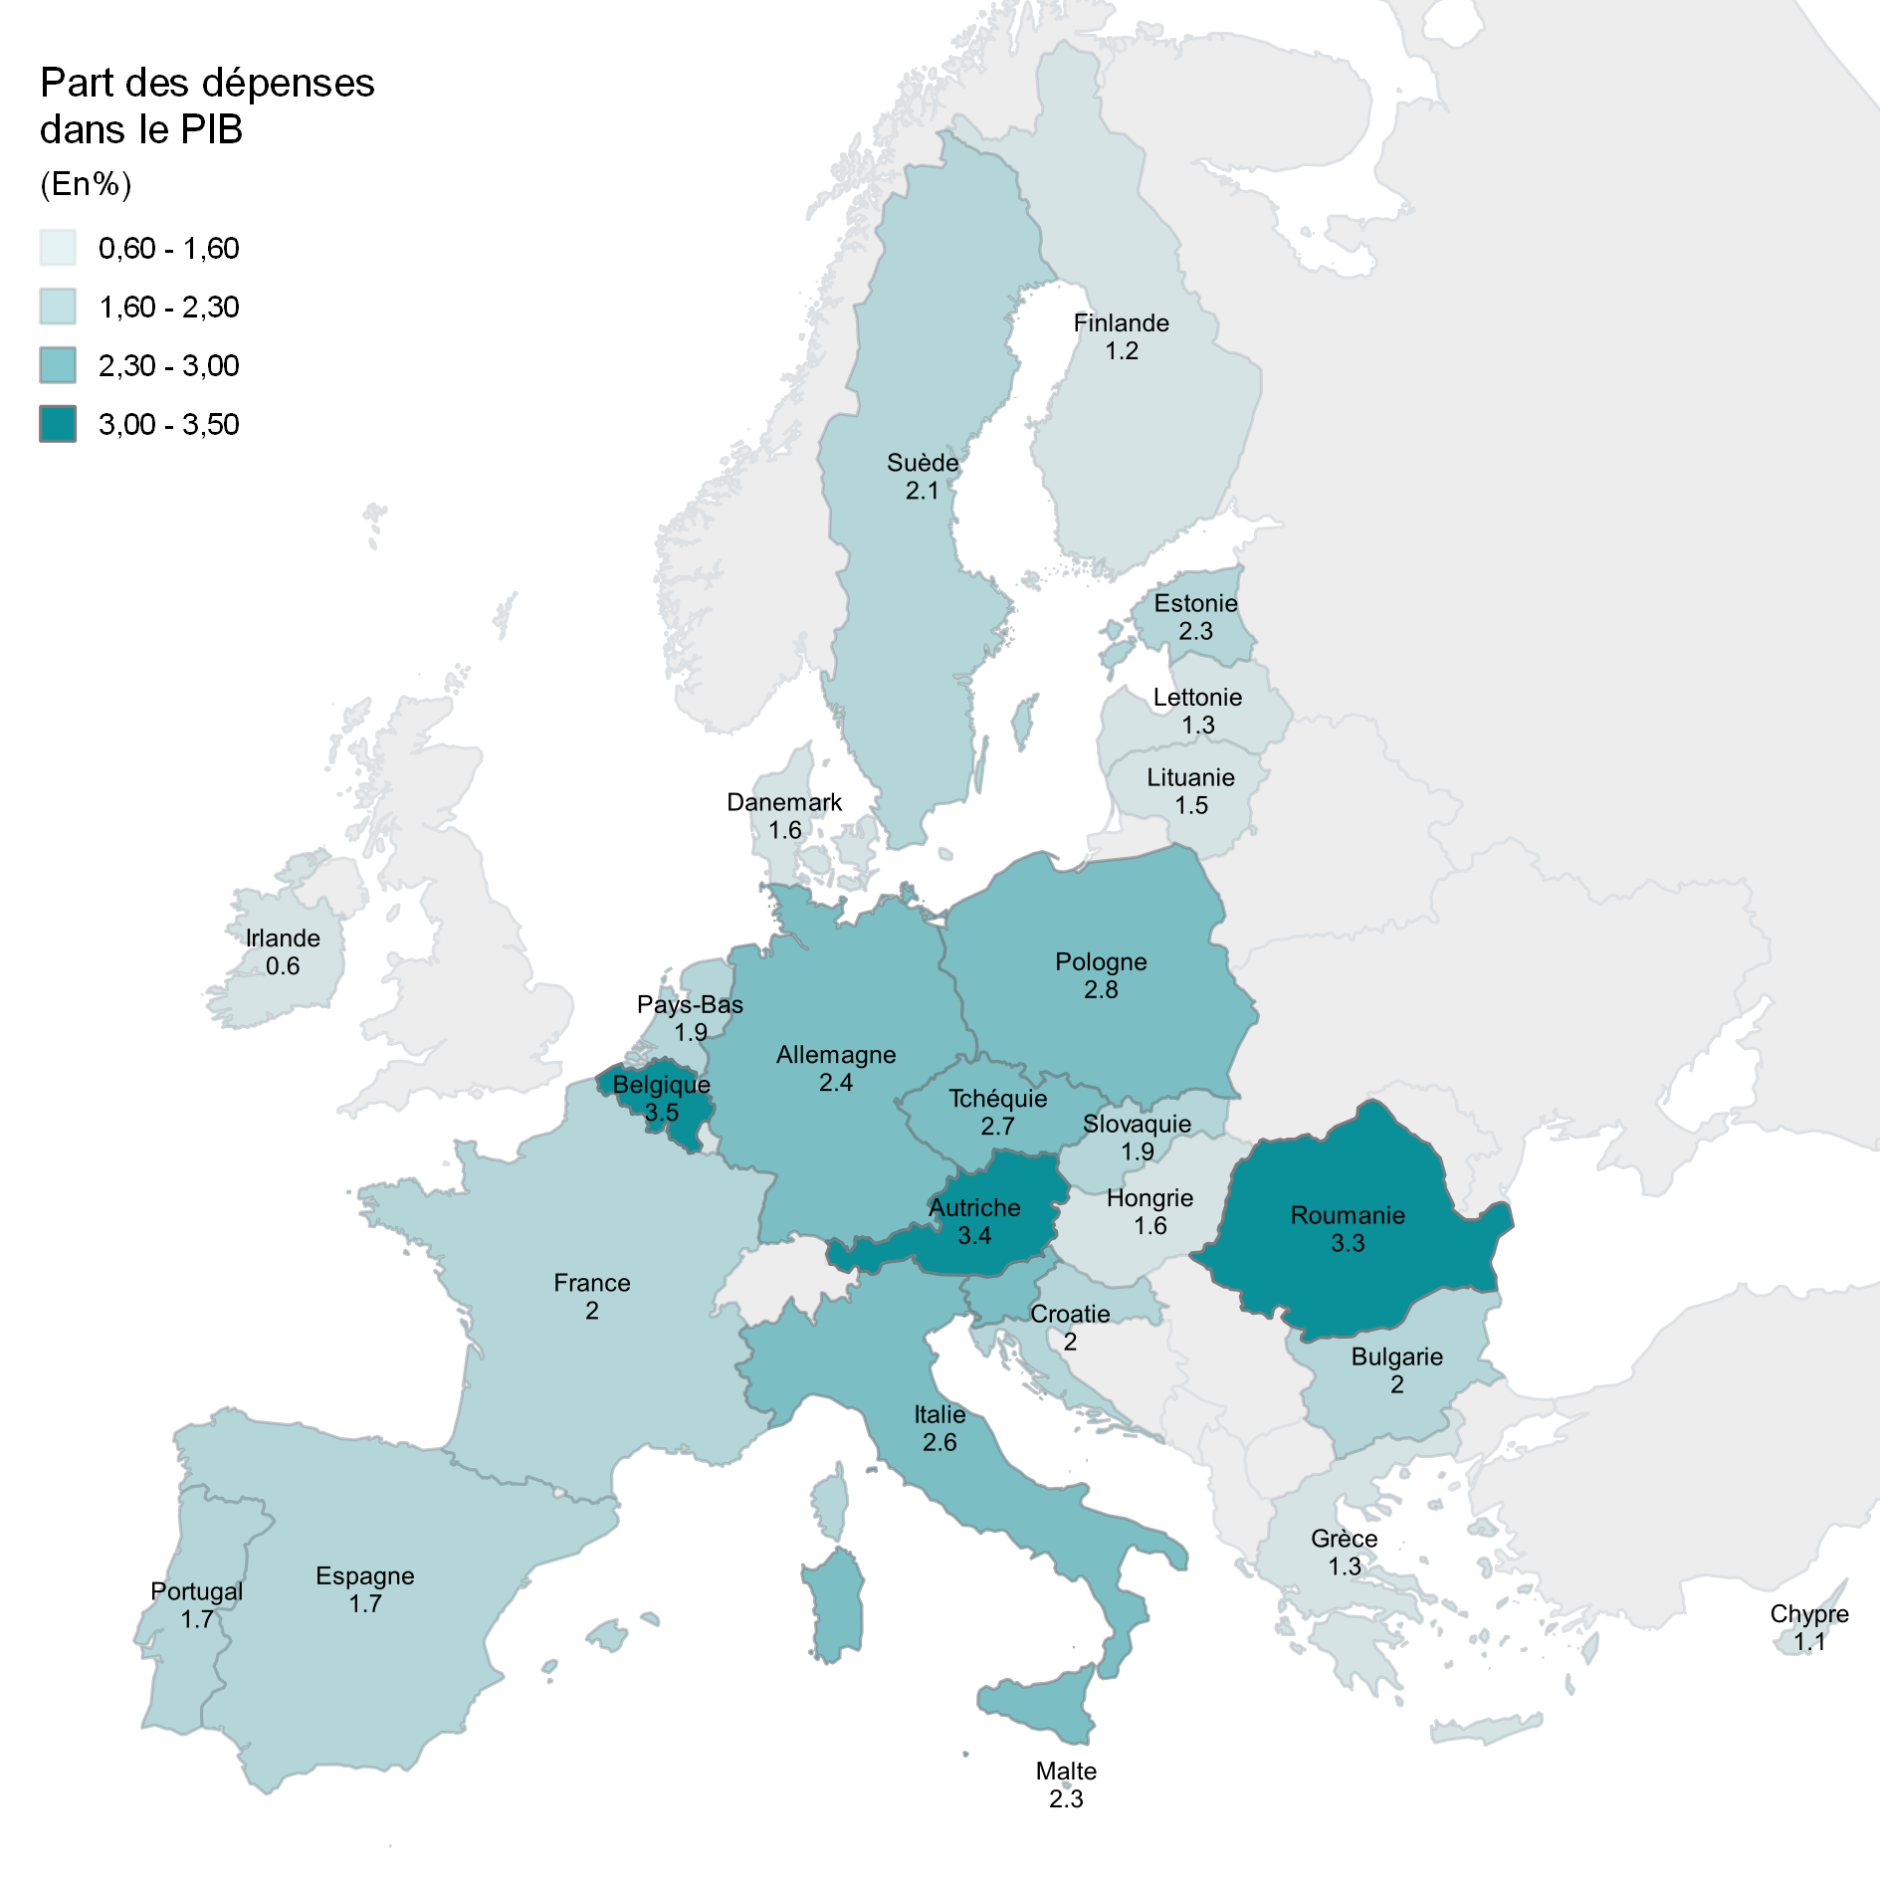
Pays | Valeur 2020
Irlande | 0.6
Chypre | 1.1
Finlande | 1.2
Grèce | 1.3
Lettonie | 1.3
Luxembourg | 1.3
Lituanie | 1.5
Danemark | 1.6
Hongrie | 1.6
Espagne | 1.7
Portugal | 1.7
Pays-Bas | 1.9
Slovaquie | 1.9
Bulgarie | 2.0
Croatie | 2.0
France | 2.0
Suède | 2.1
Estonie | 2.3
Malte | 2.3
Allemagne | 2.4
Slovénie | 2.5
Italie | 2.6
Tchéquie | 2.7
Pologne | 2.8
Roumanie | 3.3
Autriche | 3.4
Belgique | 3.5
Champ : Union européenne
Source : Eurostat. Traitements : SDES, 2023

